RegresionLineal
Software | Biotecnologia | Horas de Sueño
75 | 80 | 20
82 | 50 | 30
76 | 60 | 41
80 | 41 | 50
90 | 80 | 60
68 | 100 | 68
20 | 80 | 70
85 | 80 | 70
90 | 30 | 75
100 | 70 | 76

Resumen

Estadísticas de la regresión
Coeficiente de correlación múltiple | 0.11
Coeficiente de determinación R^2 | 0.01
R^2 ajustado | -0.27
Error típico | 22.38
Observaciones | 10.00

ANÁLISIS DE VARIANZA
 | Grados de libertad | Suma de cuadrados | Promedio de los cuadrados | F | Valor crítico de F
Regresión | 2 | 39.60 | 19.80 | 0.04 | 0.96
Residuos | 7 | 3506.40 | 500.91
Total | 9 | 3546.00

 | Coeficientes | Error típico | Estadístico t | Probabilidad | Inferior 95% | Superior 95% | Inferior 95.0% | Superior 95.0%
Intercepción | 48.56 | 43.06 | 1.13 | 0.30 | -53.27 | 150.38 | -53.27 | 150.38
Software | 0.01 | 0.36 | 0.03 | 0.98 | -0.84 | 0.86 | -0.84 | 0.86
Biotecnologia | 0.10 | 0.37 | 0.27 | 0.79 | -0.77 | 0.97 | -0.77 | 0.97

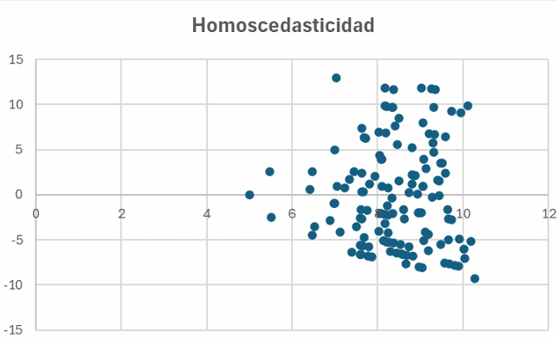

Análisis de los residuales

Observación | Pronóstico Horas de Sueño | Residuos
1 | 57.28 | -37.28
2 | 54.34 | -24.34
3 | 55.28 | -14.28
4 | 53.42 | -3.42
5 | 57.42 | 2.58
6 | 59.22 | 8.78
7 | 56.76 | 13.24
8 | 57.37 | 12.63
9 | 52.41 | 22.59
10 | 56.51 | 19.49

